TDSheet
 |  | Orby School 2016 |  |  |  |  |  |  | 18 октября 2016 г. Ответственный: Ипатова Елена Сергеевна
 |  | Orby School линии 2016
Заказчик |  |  |  |  |  |  |  |  |  | Итого: | 0
№ | Фото | Номер модели | Наименование модели | Размеры | № В | Наименование цвета | цена шт. | шт. в р/р | цена р/р | кол-во р/р | общая сумма | свободный остаток

1 |  | 64138_OLG | Жилет для девочки | [122-60-54] 7-8 лет | 1 | серый | 1,064 | 1 | 1,064 |  | 0
 |  |  |  |  | 2 | т.синий | 1,064 | 1 | 1,064 |  | 0
 |  |  |  |  | 3 | черный | 1,064 | 1 | 1,064 |  | 0 | 5
 |  |  |  | [128-64-57] 7-8 лет | 1 | серый | 1,064 | 1 | 1,064 |  | 0
 |  |  |  |  | 2 | т.синий | 1,064 | 1 | 1,064 |  | 0
 |  |  |  |  | 3 | черный | 1,064 | 1 | 1,064 |  | 0
 |  |  |  | [134-64-57] 9-10 лет | 1 | серый | 1,064 | 1 | 1,064 |  | 0
 |  |  |  |  | 2 | т.синий | 1,064 | 1 | 1,064 |  | 0
 |  |  |  |  | 3 | черный | 1,064 | 1 | 1,064 |  | 0
 |  |  |  | [140-68-60] 9-10 лет | 1 | серый | 1,064 | 1 | 1,064 |  | 0
 |  |  |  |  | 2 | т.синий | 1,064 | 1 | 1,064 |  | 0
 |  |  |  |  | 3 | черный | 1,064 | 1 | 1,064 |  | 0 | 2
 |  |  |  | [146-72-63] 10-11 лет | 1 | серый | 1,064 | 1 | 1,064 |  | 0 | 1
 |  |  |  |  | 2 | т.синий | 1,064 | 1 | 1,064 |  | 0
 |  |  |  |  | 3 | черный | 1,064 | 1 | 1,064 |  | 0
 |  |  |  | [152-72-63] 10-11 лет | 1 | серый | 1,064 | 1 | 1,064 |  | 0
 |  |  |  |  | 2 | т.синий | 1,064 | 1 | 1,064 |  | 0
 |  |  |  |  | 3 | черный | 1,064 | 1 | 1,064 |  | 0
 |  |  |  | [158-76-69] 11-12 лет | 1 | серый | 1,064 | 1 | 1,064 |  | 0
 |  |  |  |  | 2 | т.синий | 1,064 | 1 | 1,064 |  | 0
 |  |  |  |  | 3 | черный | 1,064 | 1 | 1,064 |  | 0
 |  |  |  | [164-80-69] 12-13 лет | 1 | серый | 1,064 | 1 | 1,064 |  | 0
 |  |  |  |  | 2 | т.синий | 1,064 | 1 | 1,064 |  | 0
 |  |  |  |  | 3 | черный | 1,064 | 1 | 1,064 |  | 0
 |  |  |  | [170-84-72] 13-14 лет | 1 | серый | 1,064 | 1 | 1,064 |  | 0
 |  |  |  |  | 2 | т.синий | 1,064 | 1 | 1,064 |  | 0
 |  |  |  |  | 3 | черный | 1,064 | 1 | 1,064 |  | 0
2 |  | 64142_OLG | Юбка для девочки | [122-60-54] 7-8 лет | 1 | серый | 806 | 1 | 806 |  | 0
 |  |  |  |  | 2 | т.синий | 806 | 1 | 806 |  | 0
 |  |  |  |  | 3 | черный | 806 | 1 | 806 |  | 0 | 3
 |  |  |  | [128-64-57] 7-8 лет | 1 | серый | 806 | 1 | 806 |  | 0
 |  |  |  |  | 2 | т.синий | 806 | 1 | 806 |  | 0
 |  |  |  |  | 3 | черный | 806 | 1 | 806 |  | 0 | 1
 |  |  |  | [134-64-57] 9-10 лет | 1 | серый | 806 | 1 | 806 |  | 0
 |  |  |  |  | 2 | т.синий | 806 | 1 | 806 |  | 0
 |  |  |  |  | 3 | черный | 806 | 1 | 806 |  | 0
 |  |  |  | [140-68-60] 9-10 лет | 1 | серый | 806 | 1 | 806 |  | 0 | 1
 |  |  |  |  | 2 | т.синий | 806 | 1 | 806 |  | 0
 |  |  |  |  | 3 | черный | 806 | 1 | 806 |  | 0
 |  |  |  | [146-72-63] 10-11 лет | 1 | серый | 806 | 1 | 806 |  | 0 | 2
 |  |  |  |  | 2 | т.синий | 806 | 1 | 806 |  | 0
 |  |  |  |  | 3 | черный | 806 | 1 | 806 |  | 0
 |  |  |  | [152-72-63] 10-11 лет | 1 | серый | 806 | 1 | 806 |  | 0
 |  |  |  |  | 2 | т.синий | 806 | 1 | 806 |  | 0
 |  |  |  |  | 3 | черный | 806 | 1 | 806 |  | 0
 |  |  |  | [158-76-69] 11-12 лет | 1 | серый | 806 | 1 | 806 |  | 0
 |  |  |  |  | 2 | т.синий | 806 | 1 | 806 |  | 0
 |  |  |  |  | 3 | черный | 806 | 1 | 806 |  | 0
 |  |  |  | [164-80-69] 12-13 лет | 1 | серый | 806 | 1 | 806 |  | 0
 |  |  |  |  | 2 | т.синий | 806 | 1 | 806 |  | 0
 |  |  |  |  | 3 | черный | 806 | 1 | 806 |  | 0
 |  |  |  | [170-84-72] 13-14 лет | 1 | серый | 806 | 1 | 806 |  | 0
 |  |  |  |  | 2 | т.синий | 806 | 1 | 806 |  | 0
 |  |  |  |  | 3 | черный | 806 | 1 | 806 |  | 0
3 | 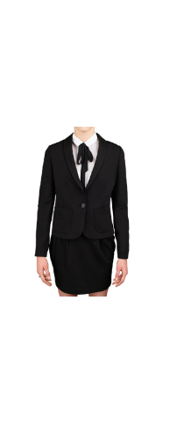 | 64139_OLG | Жакет для девочки | [122,128-64-57] 7-8 лет | 1 | серый | 1,290 | 1 | 1,290 |  | 0 | 29
 |  |  |  |  | 2 | т.синий | 1,290 | 1 | 1,290 |  | 0
 |  |  |  |  | 3 | черный | 1,290 | 1 | 1,290 |  | 0
 |  |  |  | [134,140-68-63] 9-10 лет | 1 | серый | 1,290 | 1 | 1,290 |  | 0 | 28
 |  |  |  |  | 2 | т.синий | 1,290 | 1 | 1,290 |  | 0
 |  |  |  |  | 3 | черный | 1,290 | 1 | 1,290 |  | 0
 |  |  |  | [146,152-72-66] 10-11 лет | 1 | серый | 1,290 | 1 | 1,290 |  | 0 | 24
 |  |  |  |  | 2 | т.синий | 1,290 | 1 | 1,290 |  | 0
 |  |  |  |  | 3 | черный | 1,290 | 1 | 1,290 |  | 0
 |  |  |  | [158-76-69] 11-12 лет | 1 | серый | 1,290 | 1 | 1,290 |  | 0 | 26
 |  |  |  |  | 2 | т.синий | 1,290 | 1 | 1,290 |  | 0
 |  |  |  |  | 3 | черный | 1,290 | 1 | 1,290 |  | 0
 |  |  |  | [164-80-69] 12-13 лет | 1 | серый | 1,290 | 1 | 1,290 |  | 0 | 30
 |  |  |  |  | 2 | т.синий | 1,290 | 1 | 1,290 |  | 0
 |  |  |  |  | 3 | черный | 1,290 | 1 | 1,290 |  | 0
 |  |  |  | [170-84-72] 13-14 лет | 1 | серый | 1,290 | 1 | 1,290 |  | 0 | 32
 |  |  |  |  | 2 | т.синий | 1,290 | 1 | 1,290 |  | 0
 |  |  |  |  | 3 | черный | 1,290 | 1 | 1,290 |  | 0
4 | 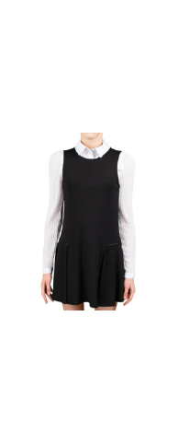 | 64144_OLG | Сарафан для девочки | [122,128-64-57] 7-8 лет | 1 | серый | 1,096 | 1 | 1,096 |  | 0 | 40
 |  |  |  |  | 2 | т.синий | 1,096 | 1 | 1,096 |  | 0
 |  |  |  |  | 3 | черный | 1,096 | 1 | 1,096 |  | 0
 |  |  |  | [134,140-68-63] 9-10 лет | 1 | серый | 1,096 | 1 | 1,096 |  | 0 | 29
 |  |  |  |  | 2 | т.синий | 1,096 | 1 | 1,096 |  | 0
 |  |  |  |  | 3 | черный | 1,096 | 1 | 1,096 |  | 0
 |  |  |  | [146,152-72-66] 10-11 лет | 1 | серый | 1,096 | 1 | 1,096 |  | 0 | 47
 |  |  |  |  | 2 | т.синий | 1,096 | 1 | 1,096 |  | 0
 |  |  |  |  | 3 | черный | 1,096 | 1 | 1,096 |  | 0
 |  |  |  | [158-76-69] 11-12 лет | 1 | серый | 1,096 | 1 | 1,096 |  | 0 | 42
 |  |  |  |  | 2 | т.синий | 1,096 | 1 | 1,096 |  | 0
 |  |  |  |  | 3 | черный | 1,096 | 1 | 1,096 |  | 0
 |  |  |  | [164-80-69] 12-13 лет | 1 | серый | 1,096 | 1 | 1,096 |  | 0 | 38
 |  |  |  |  | 2 | т.синий | 1,096 | 1 | 1,096 |  | 0
 |  |  |  |  | 3 | черный | 1,096 | 1 | 1,096 |  | 0
 |  |  |  | [170-84-72] 13-14 лет | 1 | серый | 1,096 | 1 | 1,096 |  | 0 | 29
 |  |  |  |  | 2 | т.синий | 1,096 | 1 | 1,096 |  | 0
 |  |  |  |  | 3 | черный | 1,096 | 1 | 1,096 |  | 0
5 | 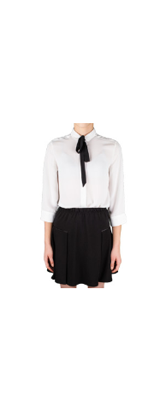 | 64140_OLG | Юбка для девочки | [122,128-64-57] 7-8 лет | 1 | серый | 806 | 1 | 806 |  | 0
 |  |  |  |  | 2 | т.синий | 806 | 1 | 806 |  | 0
 |  |  |  |  | 3 | черный | 806 | 1 | 806 |  | 0
 |  |  |  | [134,140-68-63] 9-10 лет | 1 | серый | 806 | 1 | 806 |  | 0
 |  |  |  |  | 2 | т.синий | 806 | 1 | 806 |  | 0
 |  |  |  |  | 3 | черный | 806 | 1 | 806 |  | 0
 |  |  |  | [146,152-72-66] 10-11 лет | 1 | серый | 806 | 1 | 806 |  | 0
 |  |  |  |  | 2 | т.синий | 806 | 1 | 806 |  | 0
 |  |  |  |  | 3 | черный | 806 | 1 | 806 |  | 0
 |  |  |  | [158-76-69] 11-12 лет | 1 | серый | 806 | 1 | 806 |  | 0
 |  |  |  |  | 2 | т.синий | 806 | 1 | 806 |  | 0 | 1
 |  |  |  |  | 3 | черный | 806 | 1 | 806 |  | 0 | 2
 |  |  |  | [164-80-69] 12-13 лет | 1 | серый | 806 | 1 | 806 |  | 0
 |  |  |  |  | 2 | т.синий | 806 | 1 | 806 |  | 0
 |  |  |  |  | 3 | черный | 806 | 1 | 806 |  | 0
 |  |  |  | [170-84-72] 13-14 лет | 1 | серый | 806 | 1 | 806 |  | 0
 |  |  |  |  | 2 | т.синий | 806 | 1 | 806 |  | 0 | 2
 |  |  |  |  | 3 | черный | 806 | 1 | 806 |  | 0
6 | 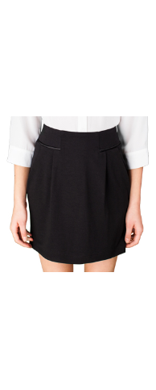 | 64141_OLG | Юбка для девочки | [122,128-64-57] 7-8 лет | 1 | серый | 806 | 1 | 806 |  | 0
 |  |  |  |  | 2 | т.синий | 806 | 1 | 806 |  | 0
 |  |  |  |  | 3 | черный | 806 | 1 | 806 |  | 0 | 3
 |  |  |  | [134,140-68-63] 9-10 лет | 1 | серый | 806 | 1 | 806 |  | 0
 |  |  |  |  | 2 | т.синий | 806 | 1 | 806 |  | 0
 |  |  |  |  | 3 | черный | 806 | 1 | 806 |  | 0 | 2
 |  |  |  | [146,152-72-66] 10-11 лет | 1 | серый | 806 | 1 | 806 |  | 0
 |  |  |  |  | 2 | т.синий | 806 | 1 | 806 |  | 0
 |  |  |  |  | 3 | черный | 806 | 1 | 806 |  | 0
 |  |  |  | [158-76-69] 11-12 лет | 1 | серый | 806 | 1 | 806 |  | 0 | 1
 |  |  |  |  | 2 | т.синий | 806 | 1 | 806 |  | 0
 |  |  |  |  | 3 | черный | 806 | 1 | 806 |  | 0 | 1
 |  |  |  | [164-80-69] 12-13 лет | 1 | серый | 806 | 1 | 806 |  | 0
 |  |  |  |  | 2 | т.синий | 806 | 1 | 806 |  | 0
 |  |  |  |  | 3 | черный | 806 | 1 | 806 |  | 0
 |  |  |  | [170-84-72] 13-14 лет | 1 | серый | 806 | 1 | 806 |  | 0 | 3
 |  |  |  |  | 2 | т.синий | 806 | 1 | 806 |  | 0
 |  |  |  |  | 3 | черный | 806 | 1 | 806 |  | 0
7 | 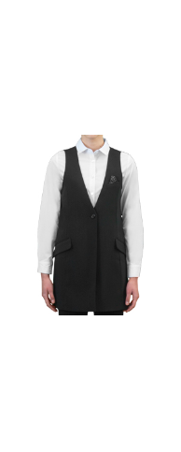 | 64127_OLG | Жилет для девочки | [122-60-54] 7-8 лет | 1 | черный | 2,085 | 1 | 2,085 |  | 0
 |  |  |  |  | 2 | т.синий | 2,085 | 1 | 2,085 |  | 0
 |  |  |  | [128-64-57] 7-8 лет | 1 | черный | 2,085 | 1 | 2,085 |  | 0 | 1
 |  |  |  |  | 2 | т.синий | 2,085 | 1 | 2,085 |  | 0
 |  |  |  | [134-64-57] 9-10 лет | 1 | черный | 2,085 | 1 | 2,085 |  | 0
 |  |  |  |  | 2 | т.синий | 2,085 | 1 | 2,085 |  | 0
 |  |  |  | [140-68-60] 9-10 лет | 1 | черный | 2,085 | 1 | 2,085 |  | 0
 |  |  |  |  | 2 | т.синий | 2,085 | 1 | 2,085 |  | 0
 |  |  |  | [146-72-63] 10-11 лет | 1 | черный | 2,085 | 1 | 2,085 |  | 0
 |  |  |  |  | 2 | т.синий | 2,085 | 1 | 2,085 |  | 0
 |  |  |  | [152-72-63] 10-11 лет | 1 | черный | 2,085 | 1 | 2,085 |  | 0
 |  |  |  |  | 2 | т.синий | 2,085 | 1 | 2,085 |  | 0
 |  |  |  | [158-76-69] 11-12 лет | 1 | черный | 2,085 | 1 | 2,085 |  | 0
 |  |  |  |  | 2 | т.синий | 2,085 | 1 | 2,085 |  | 0
 |  |  |  | [164-80-69] 12-13 лет | 1 | черный | 2,085 | 1 | 2,085 |  | 0
 |  |  |  |  | 2 | т.синий | 2,085 | 1 | 2,085 |  | 0
 |  |  |  | [170-84-72] 13-14 лет | 1 | черный | 2,085 | 1 | 2,085 |  | 0
 |  |  |  |  | 2 | т.синий | 2,085 | 1 | 2,085 |  | 0
8 | 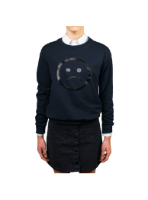 | 64132_OLG | Свитшот для девочки | [122,128-64-57] 7-8 лет | 1 | т.синий | 1,010 | 1 | 1,010 |  | 0 | 1
 |  |  |  | [134,140-68-63] 9-10 лет | 1 | т.синий | 1,010 | 1 | 1,010 |  | 0
 |  |  |  | [146,152-72-66] 10-11 лет | 1 | т.синий | 1,010 | 1 | 1,010 |  | 0
 |  |  |  | [158-76-69] 11-12 лет | 1 | т.синий | 1,010 | 1 | 1,010 |  | 0
 |  |  |  | [164-80-69] 12-13 лет | 1 | т.синий | 1,010 | 1 | 1,010 |  | 0
 |  |  |  | [170-84-72] 13-14 лет | 1 | т.синий | 1,010 | 1 | 1,010 |  | 0
9 | 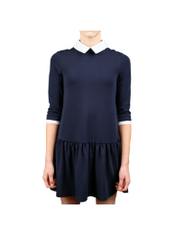 | 64135_OLG | Платье для девочки | [122,128-64-57] 7-8 лет | 1 | т.синий | 1,970 | 1 | 1,970 |  | 0
 |  |  |  | [134,140-68-63] 9-10 лет | 1 | т.синий | 1,970 | 1 | 1,970 |  | 0 | 1
 |  |  |  | [146,152-72-66] 10-11 лет | 1 | т.синий | 1,970 | 1 | 1,970 |  | 0
 |  |  |  | [158-76-69] 11-12 лет | 1 | т.синий | 1,970 | 1 | 1,970 |  | 0
 |  |  |  | [164-80-69] 12-13 лет | 1 | т.синий | 1,970 | 1 | 1,970 |  | 0
 |  |  |  | [170-84-72] 13-14 лет | 1 | т.синий | 1,970 | 1 | 1,970 |  | 0
10 | 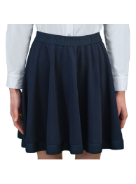 | 64133_OLG | Юбка для девочки | [122,128-64-57] 7-8 лет | 1 | т.синий | 1,190 | 1 | 1,190 |  | 0 | 6
 |  |  |  | [134,140-68-63] 9-10 лет | 1 | т.синий | 1,190 | 1 | 1,190 |  | 0 | 3
 |  |  |  | [146,152-72-66] 10-11 лет | 1 | т.синий | 1,190 | 1 | 1,190 |  | 0
 |  |  |  | [158-76-69] 11-12 лет | 1 | т.синий | 1,190 | 1 | 1,190 |  | 0
 |  |  |  | [164-80-69] 12-13 лет | 1 | т.синий | 1,190 | 1 | 1,190 |  | 0
 |  |  |  | [170-84-72] 13-14 лет | 1 | т.синий | 1,190 | 1 | 1,190 |  | 0
11 | 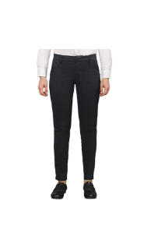 | 64137_OLG | Брюки для девочки | [122,128-64-57] 7-8 лет | 1 | т.синий | 1,545 | 1 | 1,545 |  | 0 | 4
 |  |  |  |  | 2 | черный | 1,545 | 1 | 1,545 |  | 0 | 2
 |  |  |  | [134,140-68-63] 9-10 лет | 1 | т.синий | 1,545 | 1 | 1,545 |  | 0
 |  |  |  |  | 2 | черный | 1,545 | 1 | 1,545 |  | 0 | 1
 |  |  |  | [146,152-72-66] 10-11 лет | 1 | т.синий | 1,545 | 1 | 1,545 |  | 0
 |  |  |  |  | 2 | черный | 1,545 | 1 | 1,545 |  | 0
 |  |  |  | [158-76-69] 11-12 лет | 1 | т.синий | 1,545 | 1 | 1,545 |  | 0
 |  |  |  |  | 2 | черный | 1,545 | 1 | 1,545 |  | 0
 |  |  |  | [164-80-69] 12-13 лет | 1 | т.синий | 1,545 | 1 | 1,545 |  | 0
 |  |  |  |  | 2 | черный | 1,545 | 1 | 1,545 |  | 0
 |  |  |  | [170-84-72] 13-14 лет | 1 | т.синий | 1,545 | 1 | 1,545 |  | 0
 |  |  |  |  | 2 | черный | 1,545 | 1 | 1,545 |  | 0
12 | 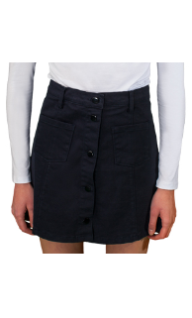 | 64136_OLG | Юбка для девочки | [122,128-64-57] 7-8 лет | 1 | т.синий | 1,285 | 1 | 1,285 |  | 0 | 6
 |  |  |  |  | 2 | черный | 1,285 | 1 | 1,285 |  | 0 | 11
 |  |  |  | [134,140-68-63] 9-10 лет | 1 | т.синий | 1,285 | 1 | 1,285 |  | 0
 |  |  |  |  | 2 | черный | 1,285 | 1 | 1,285 |  | 0
 |  |  |  | [146,152-72-66] 10-11 лет | 1 | т.синий | 1,285 | 1 | 1,285 |  | 0
 |  |  |  |  | 2 | черный | 1,285 | 1 | 1,285 |  | 0
 |  |  |  | [158-76-69] 11-12 лет | 1 | т.синий | 1,285 | 1 | 1,285 |  | 0
 |  |  |  |  | 2 | черный | 1,285 | 1 | 1,285 |  | 0
 |  |  |  | [164-80-69] 12-13 лет | 1 | т.синий | 1,285 | 1 | 1,285 |  | 0
 |  |  |  |  | 2 | черный | 1,285 | 1 | 1,285 |  | 0
 |  |  |  | [170-84-72] 13-14 лет | 1 | т.синий | 1,285 | 1 | 1,285 |  | 0 | 1
 |  |  |  |  | 2 | черный | 1,285 | 1 | 1,285 |  | 0 | 2
13 | 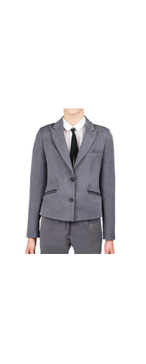 | 64122_OLG | Жакет для девочки | [122-60-54] 7-8 лет | 1 | серый | 2,290 | 1 | 2,290 |  | 0
 |  |  |  |  | 2 | т.синий | 2,290 | 1 | 2,290 |  | 0 | 1
 |  |  |  | [128-64-57] 7-8 лет | 1 | серый | 2,290 | 1 | 2,290 |  | 0 | 1
 |  |  |  |  | 2 | т.синий | 2,290 | 1 | 2,290 |  | 0 | 1
 |  |  |  | [134-64-57] 9-10 лет | 1 | серый | 2,290 | 1 | 2,290 |  | 0 | 1
 |  |  |  |  | 2 | т.синий | 2,290 | 1 | 2,290 |  | 0 | 1
 |  |  |  | [140-68-60] 9-10 лет | 1 | серый | 2,290 | 1 | 2,290 |  | 0
 |  |  |  |  | 2 | т.синий | 2,290 | 1 | 2,290 |  | 0 | 1
 |  |  |  | [146-72-63] 10-11 лет | 1 | серый | 2,290 | 1 | 2,290 |  | 0 | 1
 |  |  |  |  | 2 | т.синий | 2,290 | 1 | 2,290 |  | 0 | 1
 |  |  |  | [152-72-63] 10-11 лет | 1 | серый | 2,290 | 1 | 2,290 |  | 0 | 4
 |  |  |  |  | 2 | т.синий | 2,290 | 1 | 2,290 |  | 0 | 1
 |  |  |  | [158-76-69] 11-12 лет | 1 | серый | 2,290 | 1 | 2,290 |  | 0 | 6
 |  |  |  |  | 2 | т.синий | 2,290 | 1 | 2,290 |  | 0 | 2
 |  |  |  | [164-80-69] 12-13 лет | 1 | серый | 2,290 | 1 | 2,290 |  | 0
 |  |  |  |  | 2 | т.синий | 2,290 | 1 | 2,290 |  | 0 | 1
 |  |  |  | [170-84-72] 13-14 лет | 1 | серый | 2,290 | 1 | 2,290 |  | 0
 |  |  |  |  | 2 | т.синий | 2,290 | 1 | 2,290 |  | 0
14 | 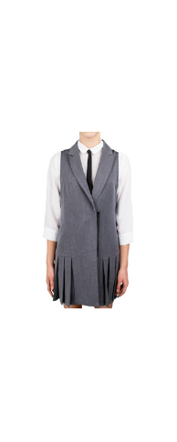 | 64126_OLG | Сарафан для девочки | [122-60-54] 7-8 лет | 1 | серый | 1,545 | 1 | 1,545 |  | 0 | 1
 |  |  |  |  | 2 | т.синий | 1,545 | 1 | 1,545 |  | 0
 |  |  |  | [128-64-57] 7-8 лет | 1 | серый | 1,545 | 1 | 1,545 |  | 0
 |  |  |  |  | 2 | т.синий | 1,545 | 1 | 1,545 |  | 0
 |  |  |  | [134-64-57] 9-10 лет | 1 | серый | 1,545 | 1 | 1,545 |  | 0
 |  |  |  |  | 2 | т.синий | 1,545 | 1 | 1,545 |  | 0
 |  |  |  | [140-68-60] 9-10 лет | 1 | серый | 1,545 | 1 | 1,545 |  | 0
 |  |  |  |  | 2 | т.синий | 1,545 | 1 | 1,545 |  | 0
 |  |  |  | [146-72-63] 10-11 лет | 1 | серый | 1,545 | 1 | 1,545 |  | 0
 |  |  |  |  | 2 | т.синий | 1,545 | 1 | 1,545 |  | 0 | 1
 |  |  |  | [152-72-63] 10-11 лет | 1 | серый | 1,545 | 1 | 1,545 |  | 0 | 1
 |  |  |  |  | 2 | т.синий | 1,545 | 1 | 1,545 |  | 0
 |  |  |  | [158-76-69] 11-12 лет | 1 | серый | 1,545 | 1 | 1,545 |  | 0 | 4
 |  |  |  |  | 2 | т.синий | 1,545 | 1 | 1,545 |  | 0
 |  |  |  | [164-80-69] 12-13 лет | 1 | серый | 1,545 | 1 | 1,545 |  | 0
 |  |  |  |  | 2 | т.синий | 1,545 | 1 | 1,545 |  | 0
 |  |  |  | [170-84-72] 13-14 лет | 1 | серый | 1,545 | 1 | 1,545 |  | 0 | 1
 |  |  |  |  | 2 | т.синий | 1,545 | 1 | 1,545 |  | 0
15 | 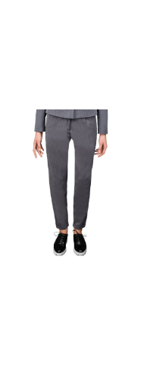 | 64125_OLG | Брюки для девочки | [122-60-54] 7-8 лет | 1 | серый | 1,455 | 1 | 1,455 |  | 0 | 7
 |  |  |  |  | 2 | т.синий | 1,455 | 1 | 1,455 |  | 0 | 4
 |  |  |  | [128-64-57] 7-8 лет | 1 | серый | 1,455 | 1 | 1,455 |  | 0 | 9
 |  |  |  |  | 2 | т.синий | 1,455 | 1 | 1,455 |  | 0 | 5
 |  |  |  | [134-64-57] 9-10 лет | 1 | серый | 1,455 | 1 | 1,455 |  | 0 | 4
 |  |  |  |  | 2 | т.синий | 1,455 | 1 | 1,455 |  | 0 | 2
 |  |  |  | [140-68-60] 9-10 лет | 1 | серый | 1,455 | 1 | 1,455 |  | 0 | 2
 |  |  |  |  | 2 | т.синий | 1,455 | 1 | 1,455 |  | 0 | 1
 |  |  |  | [146-72-63] 10-11 лет | 1 | серый | 1,455 | 1 | 1,455 |  | 0 | 1
 |  |  |  |  | 2 | т.синий | 1,455 | 1 | 1,455 |  | 0 | 2
 |  |  |  | [152-72-63] 10-11 лет | 1 | серый | 1,455 | 1 | 1,455 |  | 0 | 2
 |  |  |  |  | 2 | т.синий | 1,455 | 1 | 1,455 |  | 0
 |  |  |  | [158-76-69] 11-12 лет | 1 | серый | 1,455 | 1 | 1,455 |  | 0
 |  |  |  |  | 2 | т.синий | 1,455 | 1 | 1,455 |  | 0 | 1
 |  |  |  | [164-80-69] 12-13 лет | 1 | серый | 1,455 | 1 | 1,455 |  | 0 | 1
 |  |  |  |  | 2 | т.синий | 1,455 | 1 | 1,455 |  | 0
 |  |  |  | [170-84-72] 13-14 лет | 1 | серый | 1,455 | 1 | 1,455 |  | 0 | 3
 |  |  |  |  | 2 | т.синий | 1,455 | 1 | 1,455 |  | 0
16 | 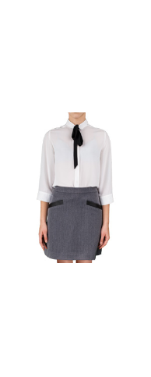 | 64124_OLG | Юбка для девочки | [122-60-54] 7-8 лет | 1 | серый | 1,155 | 1 | 1,155 |  | 0
 |  |  |  |  | 2 | т.синий | 1,155 | 1 | 1,155 |  | 0
 |  |  |  | [128-64-57] 7-8 лет | 1 | серый | 1,155 | 1 | 1,155 |  | 0
 |  |  |  |  | 2 | т.синий | 1,155 | 1 | 1,155 |  | 0 | 3
 |  |  |  | [134-64-57] 9-10 лет | 1 | серый | 1,155 | 1 | 1,155 |  | 0 | 3
 |  |  |  |  | 2 | т.синий | 1,155 | 1 | 1,155 |  | 0
 |  |  |  | [140-68-60] 9-10 лет | 1 | серый | 1,155 | 1 | 1,155 |  | 0 | 1
 |  |  |  |  | 2 | т.синий | 1,155 | 1 | 1,155 |  | 0 | 1
 |  |  |  | [146-72-63] 10-11 лет | 1 | серый | 1,155 | 1 | 1,155 |  | 0 | 1
 |  |  |  |  | 2 | т.синий | 1,155 | 1 | 1,155 |  | 0
 |  |  |  | [152-72-63] 10-11 лет | 1 | серый | 1,155 | 1 | 1,155 |  | 0 | 2
 |  |  |  |  | 2 | т.синий | 1,155 | 1 | 1,155 |  | 0
 |  |  |  | [158-76-69] 11-12 лет | 1 | серый | 1,155 | 1 | 1,155 |  | 0 | 1
 |  |  |  |  | 2 | т.синий | 1,155 | 1 | 1,155 |  | 0
 |  |  |  | [164-80-69] 12-13 лет | 1 | серый | 1,155 | 1 | 1,155 |  | 0 | 1
 |  |  |  |  | 2 | т.синий | 1,155 | 1 | 1,155 |  | 0
 |  |  |  | [170-84-72] 13-14 лет | 1 | серый | 1,155 | 1 | 1,155 |  | 0 | 4
 |  |  |  |  | 2 | т.синий | 1,155 | 1 | 1,155 |  | 0 | 2
17 | 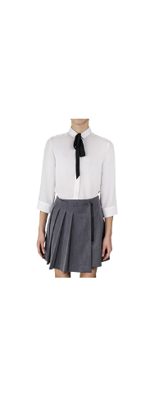 | 64123_OLG | Юбка для девочки | [122-60-54] 7-8 лет | 1 | серый | 1,285 | 1 | 1,285 |  | 0 | 1
 |  |  |  |  | 2 | т.синий | 1,285 | 1 | 1,285 |  | 0 | 3
 |  |  |  | [128-64-57] 7-8 лет | 1 | серый | 1,285 | 1 | 1,285 |  | 0 | 1
 |  |  |  |  | 2 | т.синий | 1,285 | 1 | 1,285 |  | 0 | 2
 |  |  |  | [134-64-57] 9-10 лет | 1 | серый | 1,285 | 1 | 1,285 |  | 0
 |  |  |  |  | 2 | т.синий | 1,285 | 1 | 1,285 |  | 0 | 2
 |  |  |  | [140-68-60] 9-10 лет | 1 | серый | 1,285 | 1 | 1,285 |  | 0 | 22
 |  |  |  |  | 2 | т.синий | 1,285 | 1 | 1,285 |  | 0 | 2
 |  |  |  | [146-72-63] 10-11 лет | 1 | серый | 1,285 | 1 | 1,285 |  | 0 | 5
 |  |  |  |  | 2 | т.синий | 1,285 | 1 | 1,285 |  | 0 | 2
 |  |  |  | [152-72-63] 10-11 лет | 1 | серый | 1,285 | 1 | 1,285 |  | 0 | 6
 |  |  |  |  | 2 | т.синий | 1,285 | 1 | 1,285 |  | 0
 |  |  |  | [158-76-69] 11-12 лет | 1 | серый | 1,285 | 1 | 1,285 |  | 0 | 4
 |  |  |  |  | 2 | т.синий | 1,285 | 1 | 1,285 |  | 0 | 1
 |  |  |  | [164-80-69] 12-13 лет | 1 | серый | 1,285 | 1 | 1,285 |  | 0 | 5
 |  |  |  |  | 2 | т.синий | 1,285 | 1 | 1,285 |  | 0 | 1
 |  |  |  | [170-84-72] 13-14 лет | 1 | серый | 1,285 | 1 | 1,285 |  | 0 | 3
 |  |  |  |  | 2 | т.синий | 1,285 | 1 | 1,285 |  | 0 | 1
18 | 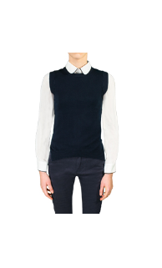 | 64176_OLG | Жилет для девочки | [122,128-64-57] 7-8 лет | 1 | т.синий | 1,010 | 1 | 1,010 |  | 0
 |  |  |  |  | 2 | черный | 1,010 | 1 | 1,010 |  | 0
 |  |  |  | [134,140-68-63] 9-10 лет | 1 | т.синий | 1,010 | 1 | 1,010 |  | 0
 |  |  |  |  | 2 | черный | 1,010 | 1 | 1,010 |  | 0
 |  |  |  | [146,152-72-66] 10-11 лет | 1 | т.синий | 1,010 | 1 | 1,010 |  | 0
 |  |  |  |  | 2 | черный | 1,010 | 1 | 1,010 |  | 0
 |  |  |  | [158-76-69] 11-12 лет | 1 | т.синий | 1,010 | 1 | 1,010 |  | 0 | 1
 |  |  |  |  | 2 | черный | 1,010 | 1 | 1,010 |  | 0
 |  |  |  | [164-80-69] 12-13 лет | 1 | т.синий | 1,010 | 1 | 1,010 |  | 0
 |  |  |  |  | 2 | черный | 1,010 | 1 | 1,010 |  | 0
 |  |  |  | [170-84-72] 13-14 лет | 1 | т.синий | 1,010 | 1 | 1,010 |  | 0
 |  |  |  |  | 2 | черный | 1,010 | 1 | 1,010 |  | 0
19 | 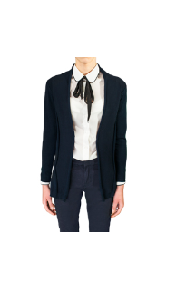 | 64175_OLG | Кардиган для девочки | [122,128-64-57] 7-8 лет | 1 | т.синий | 1,310 | 1 | 1,310 |  | 0 | 8
 |  |  |  |  | 2 | черный | 1,310 | 1 | 1,310 |  | 0
 |  |  |  | [134,140-68-63] 9-10 лет | 1 | т.синий | 1,310 | 1 | 1,310 |  | 0
 |  |  |  |  | 2 | черный | 1,310 | 1 | 1,310 |  | 0
 |  |  |  | [146,152-72-66] 10-11 лет | 1 | т.синий | 1,310 | 1 | 1,310 |  | 0
 |  |  |  |  | 2 | черный | 1,310 | 1 | 1,310 |  | 0
 |  |  |  | [158-76-69] 11-12 лет | 1 | т.синий | 1,310 | 1 | 1,310 |  | 0
 |  |  |  |  | 2 | черный | 1,310 | 1 | 1,310 |  | 0
 |  |  |  | [164-80-69] 12-13 лет | 1 | т.синий | 1,310 | 1 | 1,310 |  | 0
 |  |  |  |  | 2 | черный | 1,310 | 1 | 1,310 |  | 0
 |  |  |  | [170-84-72] 13-14 лет | 1 | т.синий | 1,310 | 1 | 1,310 |  | 0
 |  |  |  |  | 2 | черный | 1,310 | 1 | 1,310 |  | 0
20 | 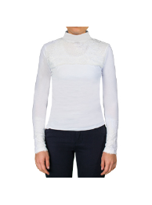 | 64167_OLG | Водолазка для девочки | [122,128-64-57] 7-8 лет | 1 | белый | 945 | 1 | 945 |  | 0
 |  |  |  | [134,140-68-63] 9-10 лет | 1 | белый | 945 | 1 | 945 |  | 0
 |  |  |  | [146,152-72-66] 10-11 лет | 1 | белый | 945 | 1 | 945 |  | 0
 |  |  |  | [158-76-69] 11-12 лет | 1 | белый | 945 | 1 | 945 |  | 0
 |  |  |  | [164-80-69] 12-13 лет | 1 | белый | 945 | 1 | 945 |  | 0 | 1
 |  |  |  | [170-84-72] 13-14 лет | 1 | белый | 945 | 1 | 945 |  | 0 | 4
21 | 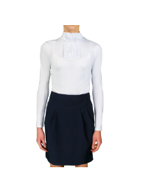 | 64316_OLG | Водолазка для девочки | [122,128-64-57] 7-8 лет | 1 | белый | 945 | 1 | 945 |  | 0
 |  |  |  | [134,140-68-63] 9-10 лет | 1 | белый | 945 | 1 | 945 |  | 0
 |  |  |  | [146,152-72-66] 10-11 лет | 1 | белый | 945 | 1 | 945 |  | 0 | 4
 |  |  |  | [158-76-69] 11-12 лет | 1 | белый | 945 | 1 | 945 |  | 0
 |  |  |  | [164-80-69] 12-13 лет | 1 | белый | 945 | 1 | 945 |  | 0
 |  |  |  | [170-84-72] 13-14 лет | 1 | белый | 945 | 1 | 945 |  | 0
22 | 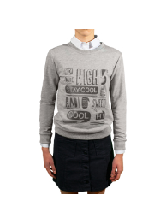 | 64174_OLG | Свитшот для девочки | [122,128-64-57] 7-8 лет | 1 | серый меланж | 1,130 | 1 | 1,130 |  | 0 | 4
 |  |  |  | [134,140-68-63] 9-10 лет | 1 | серый меланж | 1,130 | 1 | 1,130 |  | 0
 |  |  |  | [146,152-72-66] 10-11 лет | 1 | серый меланж | 1,130 | 1 | 1,130 |  | 0
 |  |  |  | [158-76-69] 11-12 лет | 1 | серый меланж | 1,130 | 1 | 1,130 |  | 0
 |  |  |  | [164-80-69] 12-13 лет | 1 | серый меланж | 1,130 | 1 | 1,130 |  | 0
 |  |  |  | [170-84-72] 13-14 лет | 1 | серый меланж | 1,130 | 1 | 1,130 |  | 0
23 | 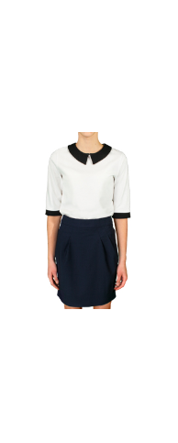 | 64169_OLG | Толстовка для девочки | [122,128-64-57] 7-8 лет | 1 | белый | 890 | 1 | 890 |  | 0 | 1
 |  |  |  |  | 2 | т.синий | 890 | 1 | 890 |  | 0
 |  |  |  |  | 3 | черный | 890 | 1 | 890 |  | 0 | 1
 |  |  |  | [134,140-68-63] 9-10 лет | 1 | белый | 890 | 1 | 890 |  | 0
 |  |  |  |  | 2 | т.синий | 890 | 1 | 890 |  | 0
 |  |  |  |  | 3 | черный | 890 | 1 | 890 |  | 0
 |  |  |  | [146,152-72-66] 10-11 лет | 1 | белый | 890 | 1 | 890 |  | 0
 |  |  |  |  | 2 | т.синий | 890 | 1 | 890 |  | 0
 |  |  |  |  | 3 | черный | 890 | 1 | 890 |  | 0
 |  |  |  | [158-76-69] 11-12 лет | 1 | белый | 890 | 1 | 890 |  | 0
 |  |  |  |  | 2 | т.синий | 890 | 1 | 890 |  | 0
 |  |  |  |  | 3 | черный | 890 | 1 | 890 |  | 0
 |  |  |  | [164-80-69] 12-13 лет | 1 | белый | 890 | 1 | 890 |  | 0
 |  |  |  |  | 2 | т.синий | 890 | 1 | 890 |  | 0
 |  |  |  |  | 3 | черный | 890 | 1 | 890 |  | 0
 |  |  |  | [170-84-72] 13-14 лет | 1 | белый | 890 | 1 | 890 |  | 0
 |  |  |  |  | 2 | т.синий | 890 | 1 | 890 |  | 0
 |  |  |  |  | 3 | черный | 890 | 1 | 890 |  | 0
24 | 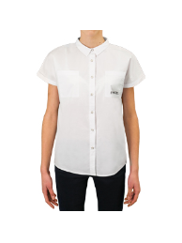 | 64302_OLG | Блузка с коротким рукавом для девочки | [122-60-54] 7-8 лет | 1 | белый | 710 | 1 | 710 |  | 0 | 6
 |  |  |  | [128-64-57] 7-8 лет | 1 | белый | 710 | 1 | 710 |  | 0 | 1
 |  |  |  | [134-64-57] 9-10 лет | 1 | белый | 710 | 1 | 710 |  | 0
 |  |  |  | [140-68-60] 9-10 лет | 1 | белый | 710 | 1 | 710 |  | 0
 |  |  |  | [146-72-63] 10-11 лет | 1 | белый | 710 | 1 | 710 |  | 0
 |  |  |  | [152-72-63] 10-11 лет | 1 | белый | 710 | 1 | 710 |  | 0
 |  |  |  | [158-76-69] 11-12 лет | 1 | белый | 710 | 1 | 710 |  | 0
 |  |  |  | [164-80-69] 12-13 лет | 1 | белый | 710 | 1 | 710 |  | 0 | 1
 |  |  |  | [170-84-72] 13-14 лет | 1 | белый | 710 | 1 | 710 |  | 0
25 | 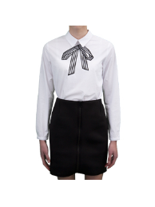 | 64147_OLG | Блузка с длинным рукавом для девочки | [122-60-54] 7-8 лет | 1 | белый | 1,190 | 1 | 1,190 |  | 0 | 2
 |  |  |  | [128-64-57] 7-8 лет | 1 | белый | 1,190 | 1 | 1,190 |  | 0 | 1
 |  |  |  | [134-64-57] 9-10 лет | 1 | белый | 1,190 | 1 | 1,190 |  | 0 | 1
 |  |  |  | [140-68-60] 9-10 лет | 1 | белый | 1,190 | 1 | 1,190 |  | 0
 |  |  |  | [146-72-63] 10-11 лет | 1 | белый | 1,190 | 1 | 1,190 |  | 0
 |  |  |  | [152-72-63] 10-11 лет | 1 | белый | 1,190 | 1 | 1,190 |  | 0
 |  |  |  | [158-76-69] 11-12 лет | 1 | белый | 1,190 | 1 | 1,190 |  | 0
 |  |  |  | [164-80-69] 12-13 лет | 1 | белый | 1,190 | 1 | 1,190 |  | 0
 |  |  |  | [170-84-72] 13-14 лет | 1 | белый | 1,190 | 1 | 1,190 |  | 0
26 | 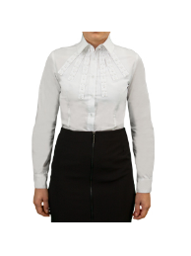 | 64304_OLG | Блузка с длинным рукавом для девочки | [122-60-54] 7-8 лет | 1 | белый | 1,190 | 1 | 1,190 |  | 0
 |  |  |  | [128-64-57] 7-8 лет | 1 | белый | 1,190 | 1 | 1,190 |  | 0
 |  |  |  | [134-64-57] 9-10 лет | 1 | белый | 1,190 | 1 | 1,190 |  | 0 | 1
 |  |  |  | [140-68-60] 9-10 лет | 1 | белый | 1,190 | 1 | 1,190 |  | 0
 |  |  |  | [146-72-63] 10-11 лет | 1 | белый | 1,190 | 1 | 1,190 |  | 0
 |  |  |  | [152-72-63] 10-11 лет | 1 | белый | 1,190 | 1 | 1,190 |  | 0
 |  |  |  | [158-76-69] 11-12 лет | 1 | белый | 1,190 | 1 | 1,190 |  | 0
 |  |  |  | [164-80-69] 12-13 лет | 1 | белый | 1,190 | 1 | 1,190 |  | 0
 |  |  |  | [170-84-72] 13-14 лет | 1 | белый | 1,190 | 1 | 1,190 |  | 0
27 | 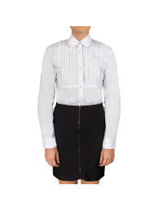 | 64314_OLG | Блузка с длинным рукавом для девочки | [122-60-54] 7-8 лет | 1 | белый | 1,190 | 1 | 1,190 |  | 0 | 2
 |  |  |  | [128-64-57] 7-8 лет | 1 | белый | 1,190 | 1 | 1,190 |  | 0 | 2
 |  |  |  | [134-64-57] 9-10 лет | 1 | белый | 1,190 | 1 | 1,190 |  | 0 | 3
 |  |  |  | [140-68-60] 9-10 лет | 1 | белый | 1,190 | 1 | 1,190 |  | 0
 |  |  |  | [146-72-63] 10-11 лет | 1 | белый | 1,190 | 1 | 1,190 |  | 0
 |  |  |  | [152-72-63] 10-11 лет | 1 | белый | 1,190 | 1 | 1,190 |  | 0 | 4
 |  |  |  | [158-76-69] 11-12 лет | 1 | белый | 1,190 | 1 | 1,190 |  | 0
 |  |  |  | [164-80-69] 12-13 лет | 1 | белый | 1,190 | 1 | 1,190 |  | 0
 |  |  |  | [170-84-72] 13-14 лет | 1 | белый | 1,190 | 1 | 1,190 |  | 0 | 2
28 | 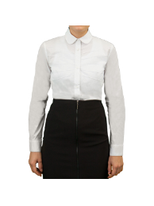 | 64315_OLG | Блузка с длинным рукавом для девочки | [122-60-54] 7-8 лет | 1 | белый | 1,190 | 1 | 1,190 |  | 0 | 3
 |  |  |  | [128-64-57] 7-8 лет | 1 | белый | 1,190 | 1 | 1,190 |  | 0 | 1
 |  |  |  | [134-64-57] 9-10 лет | 1 | белый | 1,190 | 1 | 1,190 |  | 0 | 2
 |  |  |  | [140-68-60] 9-10 лет | 1 | белый | 1,190 | 1 | 1,190 |  | 0 | 1
 |  |  |  | [146-72-63] 10-11 лет | 1 | белый | 1,190 | 1 | 1,190 |  | 0
 |  |  |  | [152-72-63] 10-11 лет | 1 | белый | 1,190 | 1 | 1,190 |  | 0 | 1
 |  |  |  | [158-76-69] 11-12 лет | 1 | белый | 1,190 | 1 | 1,190 |  | 0
 |  |  |  | [164-80-69] 12-13 лет | 1 | белый | 1,190 | 1 | 1,190 |  | 0
 |  |  |  | [170-84-72] 13-14 лет | 1 | белый | 1,190 | 1 | 1,190 |  | 0 | 1
29 | 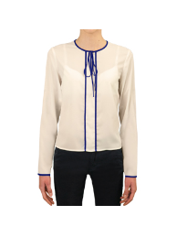 | 64161_OLG | Блузка с длинным рукавом для девочки | [122-60-54] 7-8 лет | 1 | молочный | 1,190 | 1 | 1,190 |  | 0 | 1
 |  |  |  | [128-64-57] 7-8 лет | 1 | молочный | 1,190 | 1 | 1,190 |  | 0
 |  |  |  | [134-64-57] 9-10 лет | 1 | молочный | 1,190 | 1 | 1,190 |  | 0
 |  |  |  | [140-68-60] 9-10 лет | 1 | молочный | 1,190 | 1 | 1,190 |  | 0
 |  |  |  | [146-72-63] 10-11 лет | 1 | молочный | 1,190 | 1 | 1,190 |  | 0
 |  |  |  | [152-72-63] 10-11 лет | 1 | молочный | 1,190 | 1 | 1,190 |  | 0
 |  |  |  | [158-76-69] 11-12 лет | 1 | молочный | 1,190 | 1 | 1,190 |  | 0
 |  |  |  | [164-80-69] 12-13 лет | 1 | молочный | 1,190 | 1 | 1,190 |  | 0
 |  |  |  | [170-84-72] 13-14 лет | 1 | молочный | 1,190 | 1 | 1,190 |  | 0
30 | 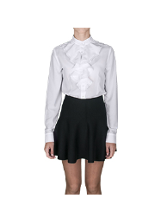 | 64146_OLG | Блузка с длинным рукавом для девочки | [122-60-54] 7-8 лет | 1 | белый | 1,190 | 1 | 1,190 |  | 0 | 1
 |  |  |  | [128-64-57] 7-8 лет | 1 | белый | 1,190 | 1 | 1,190 |  | 0
 |  |  |  | [134-64-57] 9-10 лет | 1 | белый | 1,190 | 1 | 1,190 |  | 0
 |  |  |  | [140-68-60] 9-10 лет | 1 | белый | 1,190 | 1 | 1,190 |  | 0
 |  |  |  | [146-72-63] 10-11 лет | 1 | белый | 1,190 | 1 | 1,190 |  | 0
 |  |  |  | [152-72-63] 10-11 лет | 1 | белый | 1,190 | 1 | 1,190 |  | 0
 |  |  |  | [158-76-69] 11-12 лет | 1 | белый | 1,190 | 1 | 1,190 |  | 0
 |  |  |  | [164-80-69] 12-13 лет | 1 | белый | 1,190 | 1 | 1,190 |  | 0
 |  |  |  | [170-84-72] 13-14 лет | 1 | белый | 1,190 | 1 | 1,190 |  | 0
31 | 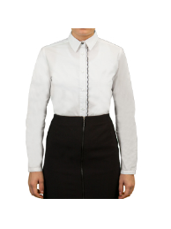 | 64152_OLG | Блузка с длинным рукавом для девочки | [122-60-54] 7-8 лет | 1 | белый | 1,190 | 1 | 1,190 |  | 0 | 3
 |  |  |  | [128-64-57] 7-8 лет | 1 | белый | 1,190 | 1 | 1,190 |  | 0
 |  |  |  | [134-64-57] 9-10 лет | 1 | белый | 1,190 | 1 | 1,190 |  | 0 | 2
 |  |  |  | [140-68-60] 9-10 лет | 1 | белый | 1,190 | 1 | 1,190 |  | 0 | 1
 |  |  |  | [146-72-63] 10-11 лет | 1 | белый | 1,190 | 1 | 1,190 |  | 0 | 1
 |  |  |  | [152-72-63] 10-11 лет | 1 | белый | 1,190 | 1 | 1,190 |  | 0 | 2
 |  |  |  | [158-76-69] 11-12 лет | 1 | белый | 1,190 | 1 | 1,190 |  | 0 | 3
 |  |  |  | [164-80-69] 12-13 лет | 1 | белый | 1,190 | 1 | 1,190 |  | 0
 |  |  |  | [170-84-72] 13-14 лет | 1 | белый | 1,190 | 1 | 1,190 |  | 0
32 | 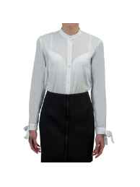 | 64162_OLG | Блузка с длинным рукавом для девочки | [122-60-54] 7-8 лет | 1 | белый | 1,190 | 1 | 1,190 |  | 0 | 3
 |  |  |  | [128-64-57] 7-8 лет | 1 | белый | 1,190 | 1 | 1,190 |  | 0 | 3
 |  |  |  | [134-64-57] 9-10 лет | 1 | белый | 1,190 | 1 | 1,190 |  | 0
 |  |  |  | [140-68-60] 9-10 лет | 1 | белый | 1,190 | 1 | 1,190 |  | 0
 |  |  |  | [146-72-63] 10-11 лет | 1 | белый | 1,190 | 1 | 1,190 |  | 0 | 2
 |  |  |  | [152-72-63] 10-11 лет | 1 | белый | 1,190 | 1 | 1,190 |  | 0 | 1
 |  |  |  | [158-76-69] 11-12 лет | 1 | белый | 1,190 | 1 | 1,190 |  | 0 | 1
 |  |  |  | [164-80-69] 12-13 лет | 1 | белый | 1,190 | 1 | 1,190 |  | 0
 |  |  |  | [170-84-72] 13-14 лет | 1 | белый | 1,190 | 1 | 1,190 |  | 0
33 | 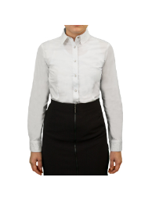 | 64154_OLG | Блузка с длинным рукавом для девочки | [122-60-54] 7-8 лет | 1 | белый | 1,190 | 1 | 1,190 |  | 0 | 4
 |  |  |  | [128-64-57] 7-8 лет | 1 | белый | 1,190 | 1 | 1,190 |  | 0 | 1
 |  |  |  | [134-64-57] 9-10 лет | 1 | белый | 1,190 | 1 | 1,190 |  | 0 | 1
 |  |  |  | [140-68-60] 9-10 лет | 1 | белый | 1,190 | 1 | 1,190 |  | 0
 |  |  |  | [146-72-63] 10-11 лет | 1 | белый | 1,190 | 1 | 1,190 |  | 0 | 1
 |  |  |  | [152-72-63] 10-11 лет | 1 | белый | 1,190 | 1 | 1,190 |  | 0 | 1
 |  |  |  | [158-76-69] 11-12 лет | 1 | белый | 1,190 | 1 | 1,190 |  | 0 | 1
 |  |  |  | [164-80-69] 12-13 лет | 1 | белый | 1,190 | 1 | 1,190 |  | 0
 |  |  |  | [170-84-72] 13-14 лет | 1 | белый | 1,190 | 1 | 1,190 |  | 0 | 1
34 | 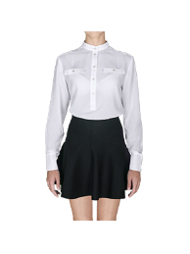 | 64159_OLG | Блузка с длинным рукавом для девочки | [122-60-54] 7-8 лет | 1 | белый | 1,190 | 1 | 1,190 |  | 0 | 2
 |  |  |  | [128-64-57] 7-8 лет | 1 | белый | 1,190 | 1 | 1,190 |  | 0 | 3
 |  |  |  | [134-64-57] 9-10 лет | 1 | белый | 1,190 | 1 | 1,190 |  | 0
 |  |  |  | [140-68-60] 9-10 лет | 1 | белый | 1,190 | 1 | 1,190 |  | 0
 |  |  |  | [146-72-63] 10-11 лет | 1 | белый | 1,190 | 1 | 1,190 |  | 0
 |  |  |  | [152-72-63] 10-11 лет | 1 | белый | 1,190 | 1 | 1,190 |  | 0
 |  |  |  | [158-76-69] 11-12 лет | 1 | белый | 1,190 | 1 | 1,190 |  | 0
 |  |  |  | [164-80-69] 12-13 лет | 1 | белый | 1,190 | 1 | 1,190 |  | 0
 |  |  |  | [170-84-72] 13-14 лет | 1 | белый | 1,190 | 1 | 1,190 |  | 0
35 | 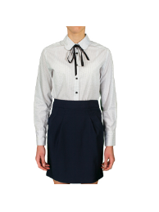 | 64155_OLG | Блузка с длинным рукавом для девочки | [122-60-54] 7-8 лет | 1 | белый/черный "горох" | 1,190 | 1 | 1,190 |  | 0 | 2
 |  |  |  | [128-64-57] 7-8 лет | 1 | белый/черный "горох" | 1,190 | 1 | 1,190 |  | 0
 |  |  |  | [134-64-57] 9-10 лет | 1 | белый/черный "горох" | 1,190 | 1 | 1,190 |  | 0
 |  |  |  | [140-68-60] 9-10 лет | 1 | белый/черный "горох" | 1,190 | 1 | 1,190 |  | 0
 |  |  |  | [146-72-63] 10-11 лет | 1 | белый/черный "горох" | 1,190 | 1 | 1,190 |  | 0
 |  |  |  | [152-72-63] 10-11 лет | 1 | белый/черный "горох" | 1,190 | 1 | 1,190 |  | 0
 |  |  |  | [158-76-69] 11-12 лет | 1 | белый/черный "горох" | 1,190 | 1 | 1,190 |  | 0
 |  |  |  | [164-80-69] 12-13 лет | 1 | белый/черный "горох" | 1,190 | 1 | 1,190 |  | 0
 |  |  |  | [170-84-72] 13-14 лет | 1 | белый/черный "горох" | 1,190 | 1 | 1,190 |  | 0
36 | 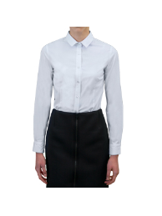 | 64157_OLG | Блузка с длинным рукавом для девочки | [122-60-54] 7-8 лет | 1 | белый | 1,310 | 1 | 1,310 |  | 0 | 3
 |  |  |  | [128-64-57] 7-8 лет | 1 | белый | 1,310 | 1 | 1,310 |  | 0 | 1
 |  |  |  | [134-64-57] 9-10 лет | 1 | белый | 1,310 | 1 | 1,310 |  | 0 | 3
 |  |  |  | [140-68-60] 9-10 лет | 1 | белый | 1,310 | 1 | 1,310 |  | 0 | 1
 |  |  |  | [146-72-63] 10-11 лет | 1 | белый | 1,310 | 1 | 1,310 |  | 0
 |  |  |  | [152-72-63] 10-11 лет | 1 | белый | 1,310 | 1 | 1,310 |  | 0
 |  |  |  | [158-76-69] 11-12 лет | 1 | белый | 1,310 | 1 | 1,310 |  | 0 | 1
 |  |  |  | [164-80-69] 12-13 лет | 1 | белый | 1,310 | 1 | 1,310 |  | 0
 |  |  |  | [170-84-72] 13-14 лет | 1 | белый | 1,310 | 1 | 1,310 |  | 0
37 | 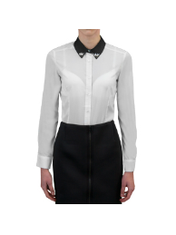 | 64151_OLG | Блузка с длинным рукавом для девочки | [122-60-54] 7-8 лет | 1 | белый | 1,310 | 1 | 1,310 |  | 0
 |  |  |  | [128-64-57] 7-8 лет | 1 | белый | 1,310 | 1 | 1,310 |  | 0
 |  |  |  | [134-64-57] 9-10 лет | 1 | белый | 1,310 | 1 | 1,310 |  | 0
 |  |  |  | [140-68-60] 9-10 лет | 1 | белый | 1,310 | 1 | 1,310 |  | 0
 |  |  |  | [146-72-63] 10-11 лет | 1 | белый | 1,310 | 1 | 1,310 |  | 0
 |  |  |  | [152-72-63] 10-11 лет | 1 | белый | 1,310 | 1 | 1,310 |  | 0
 |  |  |  | [158-76-69] 11-12 лет | 1 | белый | 1,310 | 1 | 1,310 |  | 0
 |  |  |  | [164-80-69] 12-13 лет | 1 | белый | 1,310 | 1 | 1,310 |  | 0
 |  |  |  | [170-84-72] 13-14 лет | 1 | белый | 1,310 | 1 | 1,310 |  | 0 | 1
38 |  | 64165_OLG | Блузка с коротким рукавом для девочки | [122-60-54] 7-8 лет | 1 | белый | 670 | 1 | 670 |  | 0 | 6
 |  |  |  |  | 2 | голубой | 670 | 1 | 670 |  | 0 | 2
 |  |  |  |  | 3 | розовый | 670 | 1 | 670 |  | 0
 |  |  |  | [128-64-57] 7-8 лет | 1 | белый | 670 | 1 | 670 |  | 0 | 1
 |  |  |  |  | 2 | голубой | 670 | 1 | 670 |  | 0
 |  |  |  |  | 3 | розовый | 670 | 1 | 670 |  | 0
 |  |  |  | [134-64-57] 9-10 лет | 1 | белый | 670 | 1 | 670 |  | 0 | 1
 |  |  |  |  | 2 | голубой | 670 | 1 | 670 |  | 0 | 4
 |  |  |  |  | 3 | розовый | 670 | 1 | 670 |  | 0
 |  |  |  | [140-68-60] 9-10 лет | 1 | белый | 670 | 1 | 670 |  | 0 | 2
 |  |  |  |  | 2 | голубой | 670 | 1 | 670 |  | 0 | 1
 |  |  |  |  | 3 | розовый | 670 | 1 | 670 |  | 0
 |  |  |  | [146-72-63] 10-11 лет | 1 | белый | 670 | 1 | 670 |  | 0 | 4
 |  |  |  |  | 2 | голубой | 670 | 1 | 670 |  | 0
 |  |  |  |  | 3 | розовый | 670 | 1 | 670 |  | 0
 |  |  |  | [152-72-63] 10-11 лет | 1 | белый | 670 | 1 | 670 |  | 0 | 4
 |  |  |  |  | 2 | голубой | 670 | 1 | 670 |  | 0
 |  |  |  |  | 3 | розовый | 670 | 1 | 670 |  | 0
 |  |  |  | [158-76-69] 11-12 лет | 1 | белый | 670 | 1 | 670 |  | 0
 |  |  |  |  | 2 | голубой | 670 | 1 | 670 |  | 0
 |  |  |  |  | 3 | розовый | 670 | 1 | 670 |  | 0
 |  |  |  | [164-80-69] 12-13 лет | 1 | белый | 670 | 1 | 670 |  | 0 | 1
 |  |  |  |  | 2 | голубой | 670 | 1 | 670 |  | 0
 |  |  |  |  | 3 | розовый | 670 | 1 | 670 |  | 0
 |  |  |  | [170-84-72] 13-14 лет | 1 | белый | 670 | 1 | 670 |  | 0
 |  |  |  |  | 2 | голубой | 670 | 1 | 670 |  | 0
 |  |  |  |  | 3 | розовый | 670 | 1 | 670 |  | 0
39 |  | 64209_OLG | Блузка с длинным рукавом для девочки | [122-60-54] 7-8 лет | 1 | белый | 774 | 1 | 774 |  | 0 | 22
 |  |  |  |  | 2 | голубой | 774 | 1 | 774 |  | 0 | 1
 |  |  |  |  | 3 | розовый | 774 | 1 | 774 |  | 0
 |  |  |  | [128-64-57] 7-8 лет | 1 | белый | 774 | 1 | 774 |  | 0 | 17
 |  |  |  |  | 2 | голубой | 774 | 1 | 774 |  | 0 | 5
 |  |  |  |  | 3 | розовый | 774 | 1 | 774 |  | 0
 |  |  |  | [134-64-57] 9-10 лет | 1 | белый | 774 | 1 | 774 |  | 0 | 7
 |  |  |  |  | 2 | голубой | 774 | 1 | 774 |  | 0
 |  |  |  |  | 3 | розовый | 774 | 1 | 774 |  | 0
 |  |  |  | [140-68-60] 9-10 лет | 1 | белый | 774 | 1 | 774 |  | 0 | 5
 |  |  |  |  | 2 | голубой | 774 | 1 | 774 |  | 0 | 7
 |  |  |  |  | 3 | розовый | 774 | 1 | 774 |  | 0
 |  |  |  | [146-72-63] 10-11 лет | 1 | белый | 774 | 1 | 774 |  | 0 | 10
 |  |  |  |  | 2 | голубой | 774 | 1 | 774 |  | 0 | 6
 |  |  |  |  | 3 | розовый | 774 | 1 | 774 |  | 0
 |  |  |  | [152-72-63] 10-11 лет | 1 | белый | 774 | 1 | 774 |  | 0 | 3
 |  |  |  |  | 2 | голубой | 774 | 1 | 774 |  | 0 | 1
 |  |  |  |  | 3 | розовый | 774 | 1 | 774 |  | 0
 |  |  |  | [158-76-69] 11-12 лет | 1 | белый | 774 | 1 | 774 |  | 0
 |  |  |  |  | 2 | голубой | 774 | 1 | 774 |  | 0
 |  |  |  |  | 3 | розовый | 774 | 1 | 774 |  | 0
 |  |  |  | [164-80-69] 12-13 лет | 1 | белый | 774 | 1 | 774 |  | 0
 |  |  |  |  | 2 | голубой | 774 | 1 | 774 |  | 0
 |  |  |  |  | 3 | розовый | 774 | 1 | 774 |  | 0
 |  |  |  | [170-84-72] 13-14 лет | 1 | белый | 774 | 1 | 774 |  | 0
 |  |  |  |  | 2 | голубой | 774 | 1 | 774 |  | 0
 |  |  |  |  | 3 | розовый | 774 | 1 | 774 |  | 0
40 | 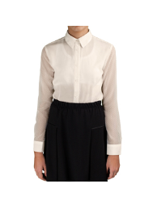 | 64163_OLG | Блузка с длинным рукавом для девочки | [122-60-54] 7-8 лет | 1 | молочный | 774 | 1 | 774 |  | 0
 |  |  |  | [128-64-57] 7-8 лет | 1 | молочный | 774 | 1 | 774 |  | 0
 |  |  |  | [134-64-57] 9-10 лет | 1 | молочный | 774 | 1 | 774 |  | 0
 |  |  |  | [140-68-60] 9-10 лет | 1 | молочный | 774 | 1 | 774 |  | 0 | 1
 |  |  |  | [146-72-63] 10-11 лет | 1 | молочный | 774 | 1 | 774 |  | 0 | 3
 |  |  |  | [152-72-63] 10-11 лет | 1 | молочный | 774 | 1 | 774 |  | 0 | 1
 |  |  |  | [158-76-69] 11-12 лет | 1 | молочный | 774 | 1 | 774 |  | 0
 |  |  |  | [164-80-69] 12-13 лет | 1 | молочный | 774 | 1 | 774 |  | 0
 |  |  |  | [170-84-72] 13-14 лет | 1 | молочный | 774 | 1 | 774 |  | 0 | 3
41 | 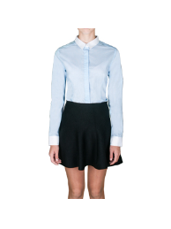 | 64208_OLG | Блузка с длинным рукавом для девочки | [122-60-54] 7-8 лет | 1 | белый/голубая полоса | 774 | 1 | 774 |  | 0
 |  |  |  | [128-64-57] 7-8 лет | 1 | белый/голубая полоса | 774 | 1 | 774 |  | 0
 |  |  |  | [134-64-57] 9-10 лет | 1 | белый/голубая полоса | 774 | 1 | 774 |  | 0
 |  |  |  | [140-68-60] 9-10 лет | 1 | белый/голубая полоса | 774 | 1 | 774 |  | 0 | 1
 |  |  |  | [146-72-63] 10-11 лет | 1 | белый/голубая полоса | 774 | 1 | 774 |  | 0
 |  |  |  | [152-72-63] 10-11 лет | 1 | белый/голубая полоса | 774 | 1 | 774 |  | 0
 |  |  |  | [158-76-69] 11-12 лет | 1 | белый/голубая полоса | 774 | 1 | 774 |  | 0
 |  |  |  | [164-80-69] 12-13 лет | 1 | белый/голубая полоса | 774 | 1 | 774 |  | 0
 |  |  |  | [170-84-72] 13-14 лет | 1 | белый/голубая полоса | 774 | 1 | 774 |  | 0 | 1
 |  |  |  |  |  |  |  |  |  |  | 0
1 |  | 64183_OLB | Жилет для мальчика | [122-60-54] 7-8 лет | 1 | серый | 1,135 | 1 | 1,135 |  | 0
 |  |  |  |  | 2 | т.синий | 1,135 | 1 | 1,135 |  | 0 | 2
 |  |  |  |  | 3 | черный | 1,135 | 1 | 1,135 |  | 0
 |  |  |  | [128-64-57] 7-8 лет | 1 | серый | 1,135 | 1 | 1,135 |  | 0
 |  |  |  |  | 2 | т.синий | 1,135 | 1 | 1,135 |  | 0
 |  |  |  |  | 3 | черный | 1,135 | 1 | 1,135 |  | 0
 |  |  |  | [134-64-57] 9-10 лет | 1 | серый | 1,135 | 1 | 1,135 |  | 0
 |  |  |  |  | 2 | т.синий | 1,135 | 1 | 1,135 |  | 0
 |  |  |  |  | 3 | черный | 1,135 | 1 | 1,135 |  | 0
 |  |  |  | [140-68-60] 9-10 лет | 1 | серый | 1,135 | 1 | 1,135 |  | 0 | 3
 |  |  |  |  | 2 | т.синий | 1,135 | 1 | 1,135 |  | 0
 |  |  |  |  | 3 | черный | 1,135 | 1 | 1,135 |  | 0
 |  |  |  | [146-72-63] 10-11 лет | 1 | серый | 1,135 | 1 | 1,135 |  | 0
 |  |  |  |  | 2 | т.синий | 1,135 | 1 | 1,135 |  | 0
 |  |  |  |  | 3 | черный | 1,135 | 1 | 1,135 |  | 0
 |  |  |  | [152-72-63] 10-11 лет | 1 | серый | 1,135 | 1 | 1,135 |  | 0
 |  |  |  |  | 2 | т.синий | 1,135 | 1 | 1,135 |  | 0
 |  |  |  |  | 3 | черный | 1,135 | 1 | 1,135 |  | 0
 |  |  |  | [158-76-69] 11-12 лет | 1 | серый | 1,135 | 1 | 1,135 |  | 0
 |  |  |  |  | 2 | т.синий | 1,135 | 1 | 1,135 |  | 0
 |  |  |  |  | 3 | черный | 1,135 | 1 | 1,135 |  | 0
 |  |  |  | [164-80-69] 12-13 лет | 1 | серый | 1,135 | 1 | 1,135 |  | 0
 |  |  |  |  | 2 | т.синий | 1,135 | 1 | 1,135 |  | 0 | 1
 |  |  |  |  | 3 | черный | 1,135 | 1 | 1,135 |  | 0 | 1
 |  |  |  | [170-84-72] 13-14 лет | 1 | серый | 1,135 | 1 | 1,135 |  | 0
 |  |  |  |  | 2 | т.синий | 1,135 | 1 | 1,135 |  | 0
 |  |  |  |  | 3 | черный | 1,135 | 1 | 1,135 |  | 0
2 |  | 64181_OLB | Костюм-двойка (пиджак, брюки) для мальчика | [122-60-54] 7-8 лет | 1 | серый | 3,225 | 1 | 3,225 |  | 0
 |  |  |  |  | 2 | т.синий | 3,225 | 1 | 3,225 |  | 0
 |  |  |  |  | 3 | черный | 3,225 | 1 | 3,225 |  | 0
 |  |  |  | [128-64-57] 7-8 лет | 1 | серый | 3,225 | 1 | 3,225 |  | 0
 |  |  |  |  | 2 | т.синий | 3,225 | 1 | 3,225 |  | 0
 |  |  |  |  | 3 | черный | 3,225 | 1 | 3,225 |  | 0
 |  |  |  | [134-64-57] 9-10 лет | 1 | серый | 3,225 | 1 | 3,225 |  | 0 | 1
 |  |  |  |  | 2 | т.синий | 3,225 | 1 | 3,225 |  | 0
 |  |  |  |  | 3 | черный | 3,225 | 1 | 3,225 |  | 0
 |  |  |  | [140-68-60] 9-10 лет | 1 | серый | 3,225 | 1 | 3,225 |  | 0
 |  |  |  |  | 2 | т.синий | 3,225 | 1 | 3,225 |  | 0
 |  |  |  |  | 3 | черный | 3,225 | 1 | 3,225 |  | 0
 |  |  |  | [146-72-63] 10-11 лет | 1 | серый | 3,225 | 1 | 3,225 |  | 0
 |  |  |  |  | 2 | т.синий | 3,225 | 1 | 3,225 |  | 0
...
Заказчик
№ | Фото | Номер модели | Наименование модели | Размеры | № В | Наименование цвета | цена шт.
 |  |  |  |  | 3 | черный | 1,545
 |  |  |  | [158-76-69] 11-12 лет | 1 | серый | 1,545
 |  |  |  |  | 2 | т.синий | 1,545
 |  |  |  |  | 3 | черный | 1,545
 |  |  |  | [164-80-69] 12-13 лет | 1 | серый | 1,545
 |  |  |  |  | 2 | т.синий | 1,545
 |  |  |  |  | 3 | черный | 1,545
 |  |  |  | [170-84-72] 13-14 лет | 1 | серый | 1,545
 |  |  |  |  | 2 | т.синий | 1,545
 |  |  |  |  | 3 | черный | 1,545
7 | 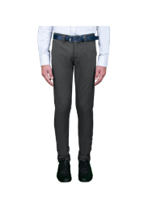 | 64180_OLB | Брюки для мальчика | [122-60-54] 7-8 лет | 1 | серый | 1,545
 |  |  |  | [128-64-57] 7-8 лет | 1 | серый | 1,545
 |  |  |  | [134-64-57] 9-10 лет | 1 | серый | 1,545
 |  |  |  | [140-68-60] 9-10 лет | 1 | серый | 1,545
 |  |  |  | [146-72-63] 10-11 лет | 1 | серый | 1,545
 |  |  |  | [152-72-63] 10-11 лет | 1 | серый | 1,545
 |  |  |  | [158-76-69] 11-12 лет | 1 | серый | 1,545
 |  |  |  | [164-80-69] 12-13 лет | 1 | серый | 1,545
 |  |  |  | [170-84-72] 13-14 лет | 1 | серый | 1,545
8 | 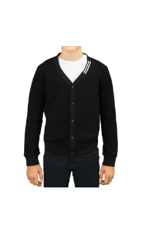 | 64207_OLB | Кардиган для мальчика | [122,128-64-57] 7-8 лет | 1 | т.синий | 1,665
 |  |  |  |  | 2 | черный | 1,665
 |  |  |  | [134,140-68-63] 9-10 лет | 1 | т.синий | 1,665
 |  |  |  |  | 2 | черный | 1,665
 |  |  |  | [146,152-72-66] 10-11 лет | 1 | т.синий | 1,665
 |  |  |  |  | 2 | черный | 1,665
 |  |  |  | [158-76-69] 11-12 лет | 1 | т.синий | 1,665
 |  |  |  |  | 2 | черный | 1,665
 |  |  |  | [164-80-69] 12-13 лет | 1 | т.синий | 1,665
 |  |  |  |  | 2 | черный | 1,665
 |  |  |  | [170-84-72] 13-14 лет | 1 | т.синий | 1,665
 |  |  |  |  | 2 | черный | 1,665
9 | 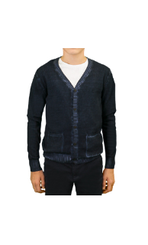 | 64184_OLB | Кардиган для мальчика | [122,128-64-57] 7-8 лет | 1 | серый | 1,785
 |  |  |  |  | 2 | т.синий | 1,785
 |  |  |  | [134,140-68-63] 9-10 лет | 1 | серый | 1,785
 |  |  |  |  | 2 | т.синий | 1,785
 |  |  |  | [146,152-72-66] 10-11 лет | 1 | серый | 1,785
 |  |  |  |  | 2 | т.синий | 1,785
 |  |  |  | [158-76-69] 11-12 лет | 1 | серый | 1,785
 |  |  |  |  | 2 | т.синий | 1,785
 |  |  |  | [164-80-69] 12-13 лет | 1 | серый | 1,785
 |  |  |  |  | 2 | т.синий | 1,785
 |  |  |  | [170-84-72] 13-14 лет | 1 | серый | 1,785
 |  |  |  |  | 2 | т.синий | 1,785
10 | 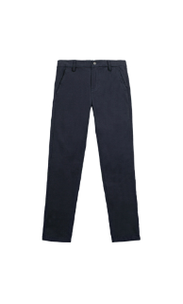 | 64186_OLB | Брюки для мальчика | [122,128-64-57] 7-8 лет | 1 | т.синий | 1,545
 |  |  |  |  | 2 | черный | 1,545
 |  |  |  | [134,140-68-63] 9-10 лет | 1 | т.синий | 1,545
 |  |  |  |  | 2 | черный | 1,545
 |  |  |  | [146,152-72-66] 10-11 лет | 1 | т.синий | 1,545
 |  |  |  |  | 2 | черный | 1,545
 |  |  |  | [158-76-69] 11-12 лет | 1 | т.синий | 1,545
 |  |  |  |  | 2 | черный | 1,545
 |  |  |  | [164-80-69] 12-13 лет | 1 | т.синий | 1,545
 |  |  |  |  | 2 | черный | 1,545
 |  |  |  | [170-84-72] 13-14 лет | 1 | т.синий | 1,545
...
Заказчик
№ | Фото | Номер модели | Наименование модели | Размеры | № В | Наименование цвета | цена шт.
 |  |  |  |  | 3 | черный | 1,665
 |  |  |  | [158-76-69] 11-12 лет | 1 | серый | 1,665
 |  |  |  |  | 2 | т.синий | 1,665
 |  |  |  |  | 3 | черный | 1,665
 |  |  |  | [164-80-69] 12-13 лет | 1 | серый | 1,665
 |  |  |  |  | 2 | т.синий | 1,665
 |  |  |  |  | 3 | черный | 1,665
 |  |  |  | [170-84-72] 13-14 лет | 1 | серый | 1,665
 |  |  |  |  | 2 | т.синий | 1,665
 |  |  |  |  | 3 | черный | 1,665
12 | 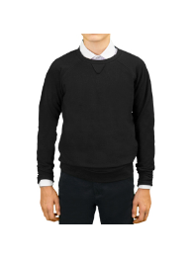 | 64206_OLB | Джемпер для мальчика | [122,128-64-57] 7-8 лет | 1 | черный | 1,010
 |  |  |  | [134,140-68-63] 9-10 лет | 1 | черный | 1,010
 |  |  |  | [146,152-72-66] 10-11 лет | 1 | черный | 1,010
 |  |  |  | [158-76-69] 11-12 лет | 1 | черный | 1,010
 |  |  |  | [164-80-69] 12-13 лет | 1 | черный | 1,010
 |  |  |  | [170-84-72] 13-14 лет | 1 | черный | 1,010
13 | 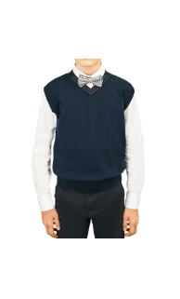 | 64203_OLB | Жилет для мальчика | [122,128-64-57] 7-8 лет | 1 | т.синий | 1,010
 |  |  |  |  | 2 | черный | 1,010
 |  |  |  | [134,140-68-63] 9-10 лет | 1 | т.синий | 1,010
 |  |  |  |  | 2 | черный | 1,010
 |  |  |  | [146,152-72-66] 10-11 лет | 1 | т.синий | 1,010
 |  |  |  |  | 2 | черный | 1,010
 |  |  |  | [158-76-69] 11-12 лет | 1 | т.синий | 1,010
 |  |  |  |  | 2 | черный | 1,010
 |  |  |  | [164-80-69] 12-13 лет | 1 | т.синий | 1,010
 |  |  |  |  | 2 | черный | 1,010
 |  |  |  | [170-84-72] 13-14 лет | 1 | т.синий | 1,010
 |  |  |  |  | 2 | черный | 1,010
14 | 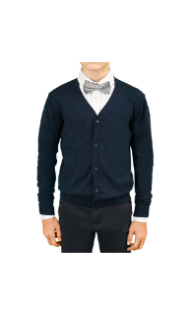 | 64204_OLB | Кардиган для мальчика | [122,128-64-57] 7-8 лет | 1 | т.синий | 1,310
 |  |  |  |  | 2 | черный | 1,310
 |  |  |  | [134,140-68-63] 9-10 лет | 1 | т.синий | 1,310
 |  |  |  |  | 2 | черный | 1,310
 |  |  |  | [146,152-72-66] 10-11 лет | 1 | т.синий | 1,310
 |  |  |  |  | 2 | черный | 1,310
 |  |  |  | [158-76-69] 11-12 лет | 1 | т.синий | 1,310
 |  |  |  |  | 2 | черный | 1,310
 |  |  |  | [164-80-69] 12-13 лет | 1 | т.синий | 1,310
 |  |  |  |  | 2 | черный | 1,310
 |  |  |  | [170-84-72] 13-14 лет | 1 | т.синий | 1,310
 |  |  |  |  | 2 | черный | 1,310
15 | 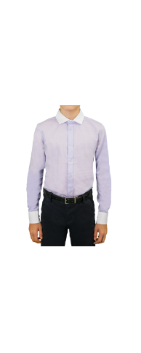 | 64189_OLB | Сорочка с длинным рукавом для мальчика | [122-60-30] 7-8 лет | 1 | св.голубой | 1,070
 |  |  |  |  | 2 | св.сиреневый | 1,070
 |  |  |  | [128-64-31] 7-8 лет | 1 | св.голубой | 1,070
 |  |  |  |  | 2 | св.сиреневый | 1,070
 |  |  |  | [134-64-31] 9-10 лет | 1 | св.голубой | 1,070
 |  |  |  |  | 2 | св.сиреневый | 1,070
 |  |  |  | [140-68-32] 9-10 лет | 1 | св.голубой | 1,070
 |  |  |  |  | 2 | св.сиреневый | 1,070
 |  |  |  | [146-72-33] 10-11 лет | 1 | св.голубой | 1,070
 |  |  |  |  | 2 | св.сиреневый | 1,070
 |  |  |  | [152-72-34] 10-11 лет | 1 | св.голубой | 1,070
...
Заказчик
№ | Фото | Номер модели | Наименование модели | Размеры | № В | Наименование цвета | цена шт.
 |  |  |  |  | 3 | серая клетка | 1,130
 |  |  |  | [158-76-35] 11-12 лет | 1 | белая клетка | 1,130
 |  |  |  |  | 2 | голубая клетка | 1,130
 |  |  |  |  | 3 | серая клетка | 1,130
 |  |  |  | [164-80-36] 12-13 лет | 1 | белая клетка | 1,130
 |  |  |  |  | 2 | голубая клетка | 1,130
 |  |  |  |  | 3 | серая клетка | 1,130
 |  |  |  | [170-84-37] 13-14 лет | 1 | белая клетка | 1,130
 |  |  |  |  | 2 | голубая клетка | 1,130
 |  |  |  |  | 3 | серая клетка | 1,130
18 | 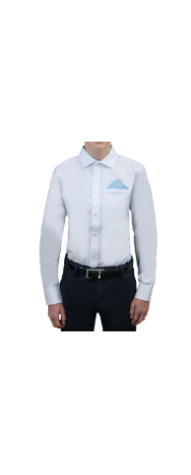 | 64193_OLB | Сорочка с длинным рукавом для мальчика | [122-60-30] 7-8 лет | 1 | белый | 1,130
 |  |  |  |  | 2 | т.синий | 1,130
 |  |  |  | [128-64-31] 7-8 лет | 1 | белый | 1,130
 |  |  |  |  | 2 | т.синий | 1,130
 |  |  |  | [134-64-31] 9-10 лет | 1 | белый | 1,130
 |  |  |  |  | 2 | т.синий | 1,130
 |  |  |  | [140-68-32] 9-10 лет | 1 | белый | 1,130
 |  |  |  |  | 2 | т.синий | 1,130
 |  |  |  | [146-72-33] 10-11 лет | 1 | белый | 1,130
 |  |  |  |  | 2 | т.синий | 1,130
 |  |  |  | [152-72-34] 10-11 лет | 1 | белый | 1,130
...

